Reporte Ejecutivo
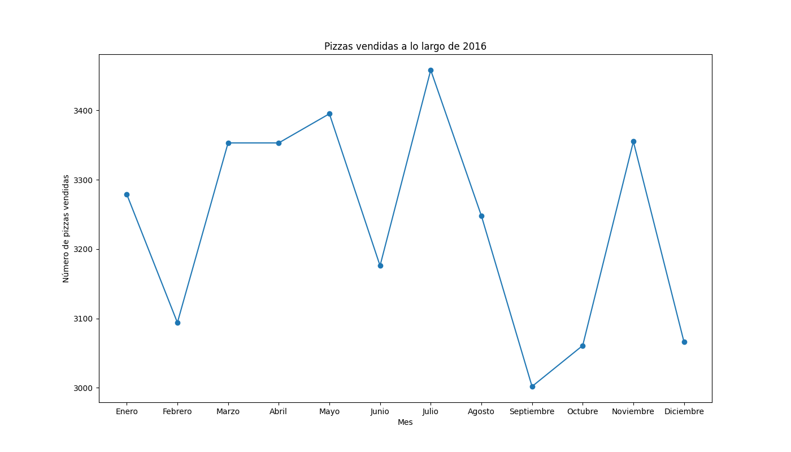

Evolución mensual de las ventas - 2016

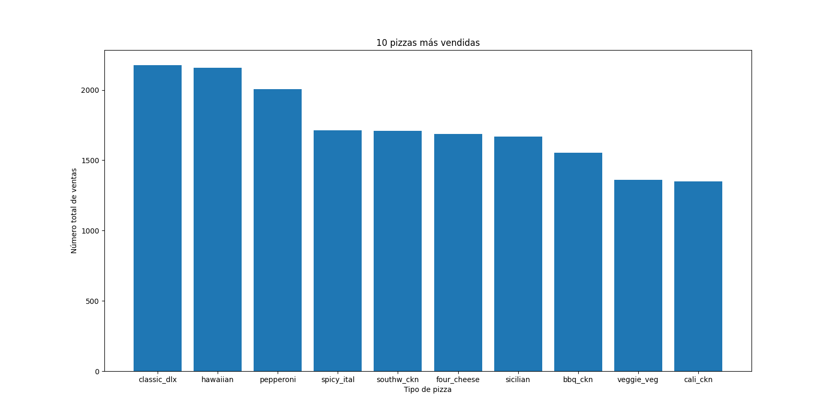

 | 10 pizzas más vendidas a lo largo del año

